Sheet1
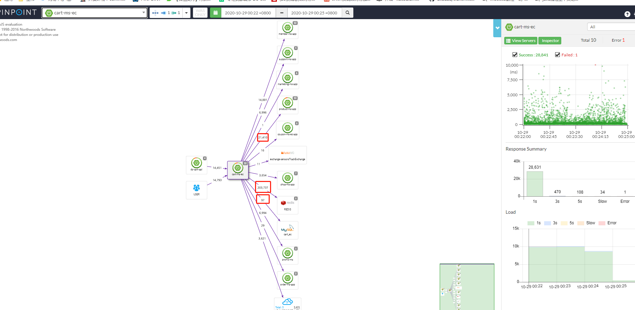
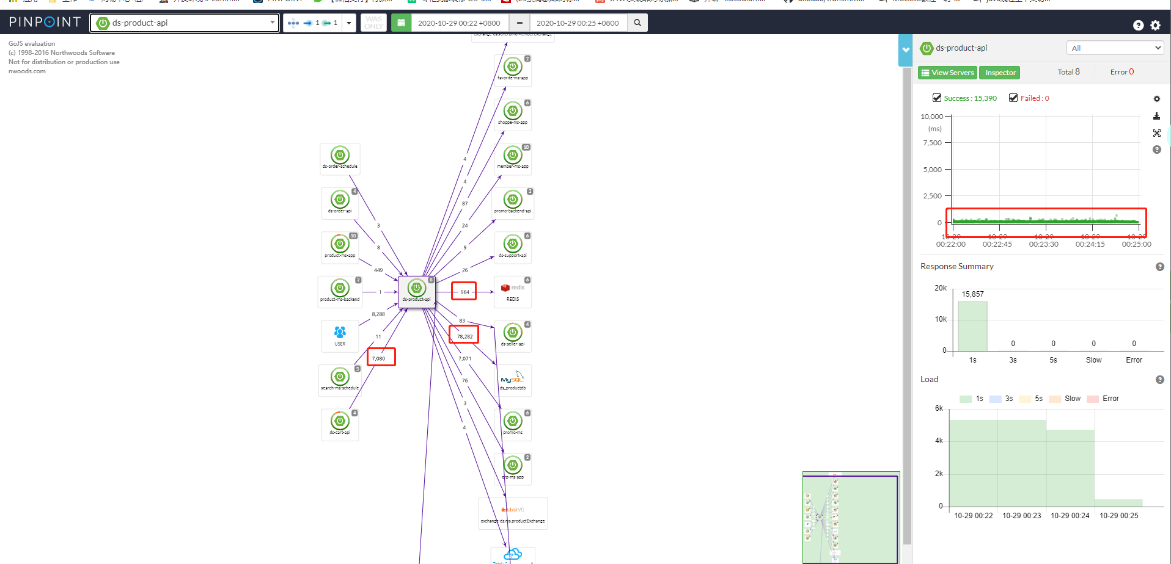
压测
服务名称 | 接口 | http | mysql | redis | 时长 | 服务jvm指标 | redis服务情况 | 响应结果 | 备注
product-ms-app | /app/listProductSku | 7011 | 7830 | 588018 | 3min | 正常 | 出现cpu使用最高到60% | 耗时长过 | 代码存循环访问redis或mysql，业务代码与缓存代码耦合过紧
car-ms-ec | /ds/list | 14492 | 97 | 203737 | 3min | 正常 | 没看 | 耗时长过 | 代码存循环访问redis或mysql，业务代码与缓存代码耦合过紧
ds-product-api | /productPresell/listSkuPresellMap | 7080 | 78282 | 964 | 3min | 正常 | 没看 | 平均耗时较短 | 代码之前优化过，采用批量访问redis,所以出现访问redis次远低于访问mysql;
总结 | 1.mysql的访问量未体现出对当时性能的影响效果 2.redis的访问量较为明显影响到响应时间，从调用链中可以看到存在很多redis访问耗时在几十到上百毫秒; 3.比对3结果，高并发的条件下，product-ms-app,car-ms-ec 使用redis 并没体现出提搞系统性能作用，反而有被拖累嫌疑 4.分析 product-ms-app,car-ms-ec 代码，存在循环并且耦合较强，如果要调整估计比较费时，且风险不小 注意:以上信息主要来源pinpoint,生产采样率20% http://pp.rainbowcn.net/#/main/ds-cart-api@SPRING_BOOT/3m/2020-10-29-00-25-00

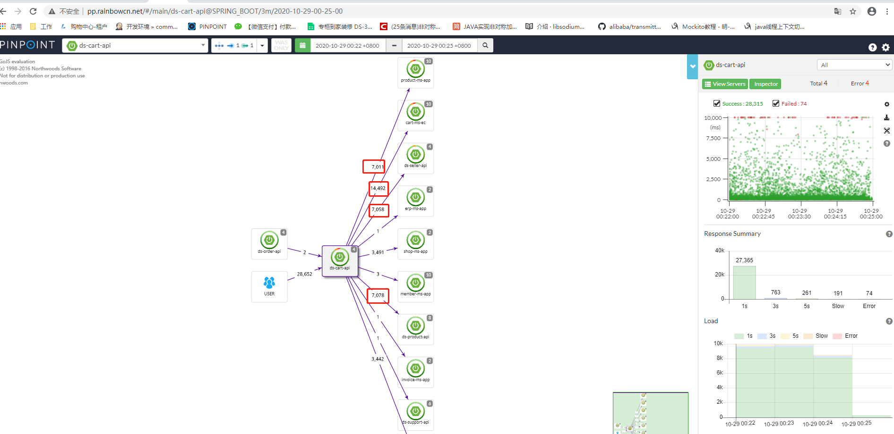
ds-cart-api |  |  |  |  | product-ms-app
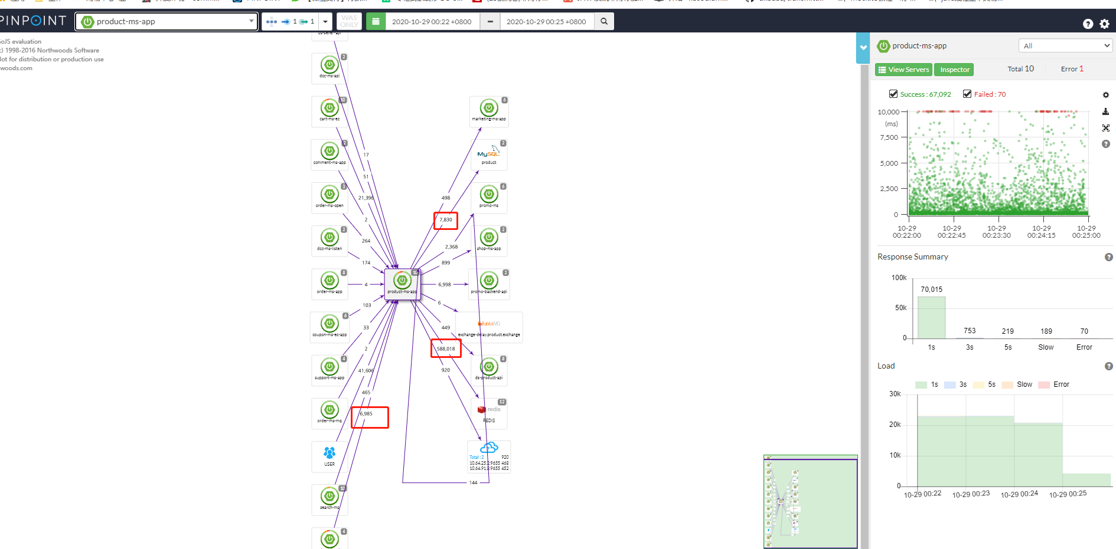

car-ms-ec |  |  |  |  | ds-product-api

